FOR 11
Asignatura | Control de gestion
Docente | Ing. Diego Pelaccini
Curso | I5052 VIERNES
 | Integrantes | Legajos
 | Blat Catalina | 1724083
 | Casado Gina | 1726924
 | Truffa Ramiro | 1730680

N=3
Semana | Valor | prom movil 3 | Error | Error abs | Error2 | Error %
1 | 10
2 | 12
3 | 3
4 | 5 | 8.33 | -3.33 | 3.33 | 11.11 | 66.67%
5 | 7 | 6.67 | 0.33 | 0.33 | 0.11 | 4.76%
6 | 14 | 5.00 | 9.00 | 9.00 | 81.00 | 64.29%

7 |  | 8.67
 |  |  | MAD | MSE | MAPE
 |  |  | 2.00 | 4.22 | 30.74

N=2
Semana | Valor | prom movil 3 | Error | Error abs | Error2 | Error %
1 | 10
2 | 12
3 | 3 | 11 | -8 | 8.00 | 64.00 | 266.67%
4 | 5 | 7.5 | -2.50 | 2.50 | 6.25 | 50.00%
5 | 7 | 4 | 3.00 | 3.00 | 9.00 | 42.86%
6 | 14 | 6 | 8.00 | 8.00 | 64.00 | 57.14%
 |  |  | MAD | MSE | MAPE
 |  |  | 0.13 | 5.38 | 35.81

Forecast
 | Valores | n=3 | n=2
 | 10
 | 12
 | 3 |  | 11
 | 5 | 8.3333333333 | 7.5
 | 7 | 6.6666666667 | 4
 | 14 | 5 | 6

c) La mejor opción será la de n=3 ya que tiene menor error.

FOR 12
Asignatura | Control de gestion
Docente | Ing. Diego Pelaccini
Curso | I5052 VIERNES
 | Integrantes | Legajos
 | Blat Catalina | 1724083
 | Casado Gina | 1726924
 | Truffa Ramiro | 1730680

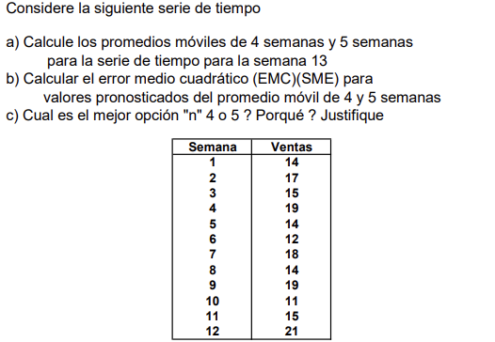

 | Ventas | Promedio movil 4 | Promedio movil 5
 | 14
 | 17
 | 15
 | 19
 | 14 | 16.25
 | 12 | 16.25 | 15.8
 | 18 | 15 | 15.4
 | 14 | 15.75 | 15.6
 | 19 | 14.5 | 15.4
 | 11 | 15.75 | 15.4
 | 15 | 15.5 | 14.8
 | 21 | 14.75 | 15.4
 |  |  | 16

SEMANA 4
Semana | Ventas | Promedio movil 4 | Error | Error abs | Error2 | Error %
1 | 14
2 | 17
3 | 15
4 | 19
5 | 14 | 16.25 | 14 | 14 | 196 | 100.00%
6 | 12 | 16.25 | -4.25 | 4.25 | 18.0625 | 35.42%
7 | 18 | 15 | 1.75 | 1.75 | 3.0625 | 9.72%
8 | 14 | 15.75 | -1 | 1 | 1 | 7.14%
9 | 19 | 14.5 | 3.25 | 3.25 | 10.5625 | 17.11%
10 | 11 | 15.75 | -3.5 | 3.5 | 12.25 | 31.82%
11 | 15 | 15.5 | -0.75 | 0.75 | 0.5625 | 5.00%
12 | 21 | 14.75 | 5.5 | 5.5 | 30.25 | 26.19%
 |  | 16.5 |  | MAD | MSE | MAPE
 |  |  |  | 4.25 | 33.969 | 29.05%

A) | 14.75

B) | MAD | MSE | MAPE
 | 4.25 | 33.96875 | 29.05%

c) Dado que no se tiene mucha información, se rlige la opicón con n=5 ya que su error es menor en comparación al de n=
C)

SEMANA 5
Semana | Ventas | Promedio movil 5 | Error | Error abs | Error2 | Error %
1 | 14
2 | 17
3 | 15
4 | 19
5 | 14
6 | 12 | 15.8 | -3.8 | 3.8 | 14.44 | 31.67%
7 | 18 | 15.4 | 2.6 | 2.6 | 6.76 | 14.44%
8 | 14 | 15.6 | -1.6 | 1.6 | 2.56 | 11.43%
9 | 19 | 15.4 | 3.6 | 3.6 | 12.96 | 18.95%
10 | 11 | 15.4 | -4.4 | 4.4 | 19.36 | 40.00%
11 | 15 | 14.8 | 0.2 | 0.2 | 0.04 | 1.33%
12 | 21 | 15.4 | 5.6 | 5.6 | 31.36 | 26.67%
 |  | 16 |  | MAD | MSE | MAPE
 |  |  |  | 3.1142857143 | 12.497 | 20.64%

 | A) | 16

 | B) | MAD | MSE | MAPE
 |  | 3.1142857143 | 12.497142857 | 20.64%

FOR 13
Asignatura | Control de gestion
Docente | Ing. Diego Pelaccini
Curso | I5052 VIERNES
 | Integrantes | Legajos
 | Blat Catalina | 1724083
 | Casado Gina | 1726924
 | Truffa Ramiro | 1730680
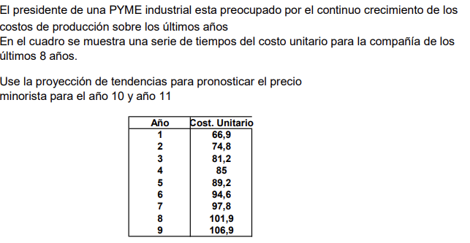

Año | Costo Unitario |  | Oredenada al origen | Pendiente
1 | 66.9 |  | 65.025 | 4.735
2 | 74.8
3 | 81.2 |  | Y = A.X+B
Proyección
4 | 85
5 | 89.2
6 | 94.6
7 | 97.8
8 | 101.9
9 | 106.9
10 | 112.375
11 | 117.11

FOR 14
Asignatura | Control de gestion
Docente | Ing. Diego Pelaccini
Curso | I5052 VIERNES
 | Integrantes | Legajos
 | Blat Catalina | 1724083
 | Casado Gina | 1726924
 | Truffa Ramiro | 1730680
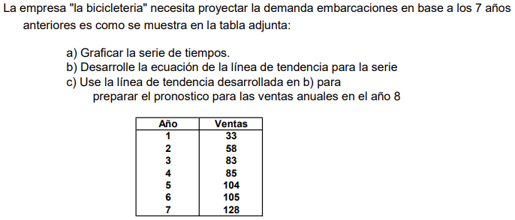

Año | Ventas
1 | 33
2 | 58
3 | 83
4 | 85
5 | 104
6 | 105
7 | 128

 | A)
Ventas

 | B) | Y=14.286x+28
 | C) | 142.288

FOR 15
Asignatura | Control de gestion
Docente | Ing. Diego Pelaccini
Curso | I5052 VIERNES
 | Integrantes | Legajos
 | Blat Catalina | 1724083
 | Casado Gina | 1726924
 | Truffa Ramiro | 1730680
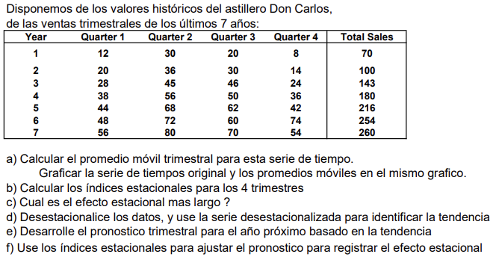

Linea de tiempo | QUARTERS | Promedio movil (n=4)
1 | 12
2 | 30
3 | 20
Original vs Promedio movil
 | QUARTERS | Promedio movil (n=4)
1 | 12
2 | 30
3 | 20
4 | 8
5 | 20 | 17.5
6 | 36 | 19.5
7 | 30 | 21
8 | 14 | 23.5
9 | 28 | 25
10 | 45 | 27
11 | 46 | 29.25
12 | 24 | 33.25
13 | 38 | 35.75
14 | 56 | 38.25
15 | 50 | 41
16 | 36 | 42
17 | 44 | 45
18 | 68 | 46.5
19 | 62 | 49.5
20 | 42 | 52.5
21 | 48 | 54
22 | 72 | 55
23 | 60 | 56
24 | 74 | 55.5
25 | 56 | 63.5
26 | 80 | 65.5
27 | 70 | 67.5
28 | 54 | 70
4 | 8
5 | 20 | 17.5
6 | 36 | 19.5
7 | 30 | 21
8 | 14 | 23.5
9 | 28 | 25
10 | 45 | 27
11 | 46 | 29.25
12 | 24 | 33.25
13 | 38 | 35.75
14 | 56 | 38.25
15 | 50 | 41
16 | 36 | 42
17 | 44 | 45
18 | 68 | 46.5
19 | 62 | 49.5
20 | 42 | 52.5
21 | 48 | 54
22 | 72 | 55
23 | 60 | 56
24 | 74 | 55.5
25 | 56 | 63.5
26 | 80 | 65.5
27 | 70 | 67.5
28 | 54 | 70

N° QUARTERS | Linea de tiempo | QUARTERS | Promedio movil (n=4) | Promedio movil centrado | Indice estacionales | Indices adopatados | Efecto estacional
1 | 1 | 12
2 | 2 | 30
3 | 3 | 20 | 17.5 | 18.5 | 1.0810810811 | 1.1064856483 | 0.10648564835
4 | 4 | 8 | 19.5 | 20.25 | 0.3950617284 | 0.68634274188 | -0.31365725812
1 | 5 | 20 | 21 | 22.25 | 0.89887640449 | 0.87480269246 | -0.12519730754
2 | 6 | 36 | 23.5 | 24.25 | 1.4845360825 | 1.2914174591 | 0.29141745906
3 | 7 | 30 | 25 | 26 | 1.1538461538
4 | 8 | 14 | 27 | 28.125 | 0.49777777778
1 | 9 | 28 | 29.25 | 31.25 | 0.896
2 | 10 | 45 | 33.25 | 34.5 | 1.3043478261
3 | 11 | 46 | 35.75 | 37 | 1.2432432432
4 | 12 | 24 | 38.25 | 39.625 | 0.60567823344
1 | 13 | 38 | 41 | 41.5 | 0.9156626506
2 | 14 | 56 | 42 | 43.5 | 1.2873563218
3 | 15 | 50 | 45 | 45.75 | 1.0928961749
4 | 16 | 36 | 46.5 | 48 | 0.75
1 | 17 | 44 | 49.5 | 51 | 0.86274509804
2 | 18 | 68 | 52.5 | 53.25 | 1.2769953052
3 | 19 | 62 | 54 | 54.5 | 1.1376146789
4 | 20 | 42 | 55 | 55.5 | 0.75675675676
1 | 21 | 48 | 56 | 55.75 | 0.86098654709
2 | 22 | 72 | 55.5 | 59.5 | 1.2100840336
3 | 23 | 60 | 63.5 | 64.5 | 0.93023255814
4 | 24 | 74 | 65.5 | 66.5 | 1.1127819549
1 | 25 | 56 | 67.5 | 68.75 | 0.81454545455
2 | 26 | 80 | 70 | 67.5 | 1.1851851852
3 | 27 | 70 | 65
4 | 28 | 54
 |  |  |  |  |  | Promedio de efectos | 0.98976213544
 |  |  |  |  |  | Efecto mas largo | Trimestre 4

N° QUARTERS | Linea de tiempo | QUARTERS | Indices adoptados | Ventas descestacionalizadas
1 | 1 | 12 | 0.87480269246 | 13.717378905
2 | 2 | 30 | 1.2914174591 | 23.230288385
3 | 3 | 20 | 1.1064856483 | 18.075245739
4 | 4 | 8 | 0.68634274188 | 11.655983974
1 | 5 | 20 | 0.87480269246 | 22.862298176
2 | 6 | 36 | 1.2914174591 | 27.876346063
3 | 7 | 30 | 1.1064856483 | 27.112868608
4 | 8 | 14 | 0.68634274188 | 20.397971955
1 | 9 | 28 | 0.87480269246 | 32.007217446
2 | 10 | 45 | 1.2914174591 | 34.845432578
3 | 11 | 46 | 1.1064856483 | 41.573065199
4 | 12 | 24 | 0.68634274188 | 34.967951922
1 | 13 | 38 | 0.87480269246 | 43.438366534
2 | 14 | 56 | 1.2914174591 | 43.363204986
3 | 15 | 50 | 1.1064856483 | 45.188114346
4 | 16 | 36 | 0.68634274188 | 52.451927883
1 | 17 | 44 | 0.87480269246 | 50.297055987
2 | 18 | 68 | 1.2914174591 | 52.65532034
3 | 19 | 62 | 1.1064856483 | 56.033261789
4 | 20 | 42 | 0.68634274188 | 61.193915864
1 | 21 | 48 | 0.87480269246 | 54.869515622
2 | 22 | 72 | 1.2914174591 | 55.752692125
3 | 23 | 60 | 1.1064856483 | 54.225737216
4 | 24 | 74 | 0.68634274188 | 107.81785176
1 | 25 | 56 | 0.87480269246 | 64.014434892
2 | 26 | 80 | 1.2914174591 | 61.947435695
3 | 27 | 70 | 1.1064856483 | 63.263360085
4 | 28 | 54 | 0.68634274188 | 78.677891825
1 | 29 | 78.4913 | 0.87480269246 | 89.72457524 | Tendencia para el próximo año
2 | 30 | 80.817 | 1.2914174591 | 62.580073882
3 | 31 | 83.1427 | 1.1064856483 | 75.141236693
4 | 32 | 85.4684 | 0.68634274188 | 124.52728759

 |  |  |  | Pendiente | Ordenada al origen
 |  |  |  | 2.3257 | 11.046
Original vs Ventas descentralizadas

FOR 16
Asignatura | Control de gestion
Docente | Ing. Diego Pelaccini
Curso | I5052 VIERNES
 | Integrantes | Legajos
 | Blat Catalina | 1724083
 | Casado Gina | 1726924
 | Truffa Ramiro | 1730680
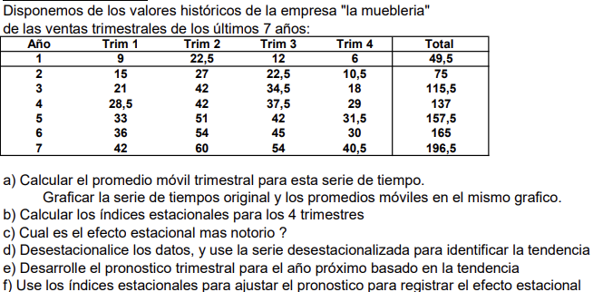
 |  |  |  |  |  | 75

 | Año | Trim 1 | Trim 2 | Trim 3 | Trim 4 | Total
 | 1 | 9 | 22.5 | 12 | 6 | 49.5
 | 2 | 15 | 27 | 22.5 | 10.5 | 75 |  | 12.07%
 | 3 | 21 | 42 | 34.5 | 18 | 115.5 |  | -35.84%
 | 4 | 28.5 | 42 | 37.5 | 29 | 137 |  | -5.64%
 | 5 | 33 | 52 | 42 | 31.5 | 157.5 |  | 36.72%
 | 6 | 33 | 52 | 42 | 31.5 | 165
 | 7 | 42 | 60 | 54 | 40.5 | 196.5

 |  | OO (b) | 11.52
 | Y = A.X +B | Pendiente(a) | 1.40
b) El efecto estacional mas notorio es el de el cuarto trimestre ya que es una caida del valor del 36,72%.

 | Año | Trim | Valor | Prom movil n=4, trim | Prom centrado | Indice | Indeices adoptados | Ventas desetacionalizadas | Pronostico por tendencia sin estacionalidad | Pronostico por tendencia con estacionalidad
1 | 1 | 1 | 9 |  |  |  | 0.879 | 10.24 | 12.92 | 11.36
2 |  | 2 | 22.5 |  |  |  | 1.358 | 16.56 | 14.32 | 19.45
3 |  | 3 | 12 | 12.375 | 13.125 | 0.914 | 1.056 | 11.36 | 15.72 | 16.60
4 |  | 4 | 6 | 13.875 | 14.4375 | 0.416 | 0.633 | 9.48 | 17.12 | 10.83
5 | 2 | 1 | 15 | 15 | 16.3125 | 0.920 | 0.879 | 17.06 | 18.51 | 16.28
6 |  | 2 | 27 | 17.625 | 18.1875 | 1.485 | 1.358 | 19.88 | 19.91 | 27.05
7 |  | 3 | 22.5 | 18.75 | 19.5 | 1.154 | 1.056 | 21.30 | 21.31 | 22.51
8 |  | 4 | 10.5 | 20.25 | 22.125 | 0.475 | 0.633 | 16.59 | 22.71 | 14.37
9 | 3 | 1 | 21 | 24 | 25.5 | 0.824 | 0.879 | 23.88 | 24.11 | 21.20
10 |  | 2 | 42 | 27 | 27.9375 | 1.503 | 1.358 | 30.92 | 25.51 | 34.65
11 |  | 3 | 34.5 | 28.875 | 29.8125 | 1.157 | 1.056 | 32.66 | 26.91 | 28.43
12 |  | 4 | 18 | 30.75 | 30.75 | 0.585 | 0.633 | 28.44 | 28.31 | 17.91
13 | 4 | 1 | 28.5 | 30.75 | 31.125 | 0.916 | 0.879 | 32.41 | 29.71 | 26.12
14 |  | 2 | 42 | 31.5 | 32.875 | 1.278 | 1.358 | 30.92 | 31.10 | 42.25
15 |  | 3 | 37.5 | 34.25 | 34.8125 | 1.077 | 1.056 | 35.50 | 32.50 | 34.34
16 |  | 4 | 29 | 35.375 | 36.625 | 0.792 | 0.633 | 45.83 | 33.90 | 21.45
17 | 5 | 1 | 33 | 37.875 | 38.4375 | 0.859 | 0.879 | 37.53 | 35.30 | 31.04
18 |  | 2 | 52 | 39 | 39.3125 | 1.323 | 1.358 | 38.28 | 36.70 | 49.85
19 |  | 3 | 42 | 39.625 | 39.625 | 1.060 | 1.056 | 39.76 | 38.10 | 40.25
20 |  | 4 | 31.5 | 39.625 | 39.625 | 0.795 | 0.633 | 49.78 | 39.50 | 25.00
21 | 6 | 1 | 33 | 39.625 | 39.625 | 0.833 | 0.879 | 37.53 | 40.90 | 35.96
22 |  | 2 | 52 | 39.625 | 39.625 | 1.312 | 1.358 | 38.28 | 42.30 | 57.45
23 |  | 3 | 42 | 39.625 | 40.75 | 1.031 | 1.056 | 39.76 | 43.69 | 46.16
24 |  | 4 | 31.5 | 41.875 | 42.875 | 0.735 | 0.633 | 49.78 | 45.09 | 28.54
25 | 7 | 1 | 42 | 43.875 | 45.375 | 0.926 | 0.879 | 47.77 | 46.49 | 40.88
26 |  | 2 | 60 | 46.875 | 48 | 1.250 | 1.358 | 44.17 | 47.89 | 65.06
27 |  | 3 | 54 | 49.125 | 49.125 | 1.099 | 1.056 | 51.12 | 49.29 | 52.07
28 |  | 4 | 40.5 |  |  |  | 0.633 | 64.00 | 50.69 | 32.08
29 | 8 | 1 |  |  |  |  | 0.879 |  | 52.09 | 45.80
30 |  | 2 |  |  |  |  | 1.358 |  | 53.49 | 72.66
31 |  | 3 |  |  |  |  | 1.056 |  | 54.89 | 57.98
32 |  | 4 |  |  |  |  | 0.633 |  | 56.28 | 35.62
Serie de tiempo
 | Valores | Prom movil | Prom centrado
 | 9
 | 22.5
 | 12 | 12.375 | 13.125
 | 6 | 13.875 | 14.4375
 | 15 | 15 | 16.3125
 | 27 | 17.625 | 18.1875
 | 22.5 | 18.75 | 19.5
 | 10.5 | 20.25 | 22.125
 | 21 | 24 | 25.5
 | 42 | 27 | 27.9375
 | 34.5 | 28.875 | 29.8125
 | 18 | 30.75 | 30.75
 | 28.5 | 30.75 | 31.125
 | 42 | 31.5 | 32.875
 | 37.5 | 34.25 | 34.8125
 | 29 | 35.375 | 36.625
 | 33 | 37.875 | 38.4375
 | 52 | 39 | 39.3125
 | 42 | 39.625 | 39.625
 | 31.5 | 39.625 | 39.625
 | 33 | 39.625 | 39.625
 | 52 | 39.625 | 39.625
 | 42 | 39.625 | 40.75
 | 31.5 | 41.875 | 42.875
 | 42 | 43.875 | 45.375
 | 60 | 46.875 | 48
 | 54 | 49.125 | 49.125
 | 40.5
Forecast con y sin estacionalidad
 | Vntas | Vnts s/estacionalidad | Vntas c/estacionalidad
 | 9 | 12.92 | 11.36
 | 22.5 | 14.32 | 19.45
 | 12 | 15.72 | 16.60
 | 6 | 17.12 | 10.83
 | 15 | 18.51 | 16.28
 | 27 | 19.91 | 27.05
 | 22.5 | 21.31 | 22.51
 | 10.5 | 22.71 | 14.37
 | 21 | 24.11 | 21.20
 | 42 | 25.51 | 34.65
 | 34.5 | 26.91 | 28.43
 | 18 | 28.31 | 17.91
 | 28.5 | 29.71 | 26.12
 | 42 | 31.10 | 42.25
 | 37.5 | 32.50 | 34.34
 | 29 | 33.90 | 21.45
 | 33 | 35.30 | 31.04
 | 52 | 36.70 | 49.85
 | 42 | 38.10 | 40.25
 | 31.5 | 39.50 | 25.00
 | 33 | 40.90 | 35.96
 | 52 | 42.30 | 57.45
 | 42 | 43.69 | 46.16
 | 31.5 | 45.09 | 28.54
 | 42 | 46.49 | 40.88
 | 60 | 47.89 | 65.06
 | 54 | 49.29 | 52.07
 | 40.5 | 50.69 | 32.08
 |  | 52.09 | 45.80
 |  | 53.49 | 72.66
 |  | 54.89 | 57.98
 |  | 56.28 | 35.62

FOR 17
Asignatura | Control de gestion
Docente | Ing. Diego Pelaccini
Curso | I5052 VIERNES
 | Integrantes | Legajos
 | Blat Catalina | 1724083
 | Casado Gina | 1726924
 | Truffa Ramiro | 1730680
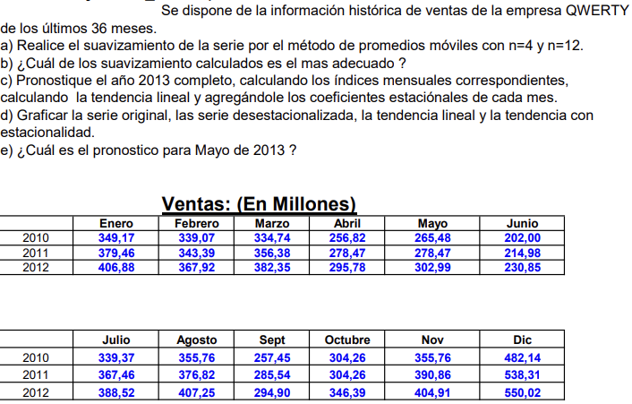

 | Ventas | PM n=4 | ene-10
Jan-10 | 349.17 |  | 1
Feb-10 | 339.07 |  | 2
Mar-10 | 334.74 | 319.95 | 3
Apr-10 | 256.82 | 299.0275 | 4
May-10 | 265.48 | 264.76 | 5
Jun-10 | 202.00 | 265.9175 | 6
Jul-10 | 339.37 | 290.6525 | 7
Aug-10 | 355.76 | 288.645 | 8
Sep-10 | 257.45 | 314.21 | 9
Oct-10 | 304.26 | 318.3075 | 10
Nov-10 | 355.76 | 349.9025 | 11
Dec-10 | 482.14 | 380.405 | 12
Jan-11 | 379.46 | 390.1875 | 1
Feb-11 | 343.39 | 390.3425 | 2
Mar-11 | 356.38 | 339.425 | 3
Apr-11 | 278.47 | 314.1775 | 4
May-11 | 278.47 | 282.075 | 5
Jun-11 | 214.98 | 284.845 | 6
Jul-11 | 367.46 | 309.4325 | 7
Aug-11 | 376.82 | 311.2 | 8
Sep-11 | 285.54 | 333.52 | 9
Oct-11 | 304.26 | 339.37 | 10
Nov-11 | 390.86 | 379.7425 | 11
Dec-11 | 538.31 | 410.0775 | 12
Jan-12 | 406.88 | 425.9925 | 1
Feb-12 | 367.92 | 423.865 | 2
Mar-12 | 382.35 | 363.2325 | 3
Apr-12 | 295.78 | 337.26 | 4
May-12 | 302.99 | 302.9925 | 5
Jun-12 | 230.85 | 304.535 | 6
Jul-12 | 388.52 | 332.4025 | 7
Aug-12 | 407.25 | 330.38 | 8
Sep-12 | 294.90 | 359.265 | 9
Oct-12 | 346.39 | 363.3625 | 10
Nov-12 | 404.91 |  | 11
Dec-12 | 550.02 |  | 12

 | n=4

n mes | Mes | Fecha | Ventas | PM n=4 | Error | Error abs | Error2 | Error % | Promedio centrado | Indice | Indice adoptado
1 | enero | Jan-10 | 349.17
2 | febrero | Feb-10 | 339.07
3 | marzo | Mar-10 | 334.74 | 319.95 | -54.47 | 54.47 | 2966.98 | 0.21 | 309.49 | 1.08 | 1.09
4 | abril | Apr-10 | 256.82 | 299.03 | -97.03 | 97.03 | 9414.34 | 0.48 | 281.89 | 0.91 | 0.92
5 | mayo | May-10 | 265.48 | 264.76 | 74.61 | 74.61 | 5566.65 | 0.22 | 265.34 | 1.00 | 0.99
6 | junio | Jun-10 | 202 | 265.92 | 89.84 | 89.84 | 8071.67 | 0.25 | 278.29 | 0.73 | 0.72
7 | julio | Jul-10 | 339.37 | 290.65 | -33.20 | 33.20 | 1102.41 | 0.13 | 289.65 | 1.17 | 1.18
8 | agosto | Aug-10 | 355.76 | 288.65 | 15.62 | 15.62 | 243.83 | 0.05 | 301.43 | 1.18 | 1.18
9 | sepriembre | Sep-10 | 257.45 | 314.21 | 41.55 | 41.55 | 1726.40 | 0.12 | 316.26 | 0.81 | 0.83
10 | octubre | Oct-10 | 304.26 | 318.31 | 163.83 | 163.83 | 26841.09 | 0.34 | 334.11 | 0.91 | 0.88
11 | noviembre | Nov-10 | 355.76 | 349.90 | 29.56 | 29.56 | 873.65 | 0.08 | 365.15 | 0.97 | 0.98
12 | diciembre | Dec-10 | 482.14 | 380.41 | -37.01 | 37.01 | 1370.11 | 0.11 | 385.30 | 1.25 | 1.27
1 | enero | Jan-11 | 379.46 | 390.19 | -33.81 | 33.81 | 1142.95 | 0.09 | 390.27 | 0.97 | 0.96
2 | febrero | Feb-11 | 343.39 | 390.34 | -111.87 | 111.87 | 12515.46 | 0.40 | 364.88 | 0.94 | 0.94
3 | marzo | Mar-11 | 356.38 | 339.43 | -60.95 | 60.95 | 3715.51 | 0.22 | 326.80 | 1.09
4 | abril | Apr-11 | 278.47 | 314.18 | -99.20 | 99.20 | 9840.14 | 0.46 | 298.13 | 0.93
5 | mayo | May-11 | 278.47 | 282.08 | 85.38 | 85.38 | 7290.60 | 0.23 | 283.46 | 0.98
6 | junio | Jun-11 | 214.98 | 284.85 | 91.97 | 91.97 | 8459.40 | 0.24 | 297.14 | 0.72
7 | julio | Jul-11 | 367.46 | 309.43 | -23.89 | 23.89 | 570.85 | 0.08 | 310.32 | 1.18
8 | agosto | Aug-11 | 376.82 | 311.20 | -6.94 | 6.94 | 48.16 | 0.02 | 322.36 | 1.17
9 | sepriembre | Sep-11 | 285.54 | 333.52 | 57.34 | 57.34 | 3287.88 | 0.15 | 336.45 | 0.85
10 | octubre | Oct-11 | 304.26 | 339.37 | 198.94 | 198.94 | 39577.12 | 0.37 | 359.56 | 0.85
11 | noviembre | Nov-11 | 390.86 | 379.74 | 27.14 | 27.14 | 736.44 | 0.07 | 394.91 | 0.99
12 | diciembre | Dec-11 | 538.31 | 410.08 | -42.16 | 42.16 | 1777.25 | 0.11 | 418.03 | 1.29
1 | enero | Jan-12 | 406.88 | 425.99 | -43.64 | 43.64 | 1904.67 | 0.11 | 424.93 | 0.96
2 | febrero | Feb-12 | 367.92 | 423.87 | -128.09 | 128.09 | 16405.77 | 0.43 | 393.55 | 0.93
3 | marzo | Mar-12 | 382.35 | 363.23 | -60.24 | 60.24 | 3629.16 | 0.20 | 350.25 | 1.09
4 | abril | Apr-12 | 295.78 | 337.26 | -106.41 | 106.41 | 11323.09 | 0.46 | 320.13 | 0.92
5 | mayo | May-12 | 302.99 | 302.99 | 85.53 | 85.53 | 7314.95 | 0.22 | 303.76 | 1.00
6 | junio | Jun-12 | 230.85 | 304.53 | 102.72 | 102.72 | 10550.37 | 0.25 | 318.47 | 0.72
7 | julio | Jul-12 | 388.52 | 332.40 | -37.50 | 37.50 | 1406.44 | 0.13 | 331.39 | 1.17
8 | agosto | Aug-12 | 407.25 | 330.38 | 16.01 | 16.01 | 256.32 | 0.05 | 344.82 | 1.18
9 | sepriembre | Sep-12 | 294.9 | 359.27 | 45.65 | 45.65 | 2083.47 | 0.11 | 361.31 | 0.82
10 | octubre | Oct-12 | 346.39 | 363.36 | 186.66 | 186.66 | 34841.02 | 0.34
11 | noviembre | Nov-12 | 404.91
12 | diciembre | Dec-12 | 550.02
 |  |  |  |  |  | MAD | MAPE | MSE
 |  |  |  |  |  | 71.52375 | 7401.692125 | 21.07%

b) Observamos que al utilizar n=4, la gráfica permite ver picos y valles, mientras que se adapta mejor a las fluctuaciones. Con n=12 solo podemos ver la tendencia.
B)

 | n mes | Mes | Fecha | Ventas | Indice de estacionalidad adoptado | venta desest | Proyeccion
1 | 1 | enero | Jan-10 | 349.17 | 0.96491945823 | 361.86439917 | 307.5066
2 | 2 | febrero | Feb-10 | 339.07 | 0.93798603953 | 361.48725643 | 309.5232
3 | 3 | marzo | Mar-10 | 334.74 | 1.0879202061 | 307.68800702 | 311.5398
4 | 4 | abril | Apr-10 | 256.82 | 0.92302260531 | 278.23803937 | 313.5564
5 | 5 | mayo | May-10 | 265.48 | 0.99346041128 | 267.22755833 | 315.573
6 | 6 | junio | Jun-10 | 202 | 0.72474994253 | 278.716821 | 317.5896
7 | 7 | julio | Jul-10 | 339.37 | 1.1760659872 | 288.56374022 | 319.6062
8 | 8 | agosto | Aug-10 | 355.76 | 1.1767448724 | 302.32551537 | 321.6228
9 | 9 | sepriembre | Sep-10 | 257.45 | 0.82631139319 | 311.5653519 | 323.6394
10 | 10 | octubre | Oct-10 | 304.26 | 0.87844076625 | 346.3637068 | 325.656
11 | 11 | noviembre | Nov-10 | 355.76 | 0.98200951689 | 362.27754811 | 327.6726
12 | 12 | diciembre | Dec-10 | 482.14 | 1.2695319716 | 379.77775336 | 329.6892
13 | 1 | enero | Jan-11 | 379.46 | 0.96491945823 | 393.25562021 | 331.7058
14 | 2 | febrero | Feb-11 | 343.39 | 0.93798603953 | 366.09286869 | 333.7224
15 | 3 | marzo | Mar-11 | 356.38 | 1.0879202061 | 327.57917172 | 335.739
16 | 4 | abril | Apr-11 | 278.47 | 0.92302260531 | 301.69358627 | 337.7556
17 | 5 | mayo | May-11 | 278.47 | 0.99346041128 | 280.30306677 | 339.7722
18 | 6 | junio | Jun-11 | 214.98 | 0.72474994253 | 296.62644643 | 341.7888
19 | 7 | julio | Jul-11 | 367.46 | 1.1760659872 | 312.44845443 | 343.8054
20 | 8 | agosto | Aug-11 | 376.82 | 1.1767448724 | 320.22234288 | 345.822
21 | 9 | sepriembre | Sep-11 | 285.54 | 0.82631139319 | 345.55980028 | 347.8386
22 | 10 | octubre | Oct-11 | 304.26 | 0.87844076625 | 346.3637068 | 349.8552
23 | 11 | noviembre | Nov-11 | 390.86 | 0.98200951689 | 398.02058257 | 351.8718
24 | 12 | diciembre | Dec-11 | 538.31 | 1.2695319716 | 424.02240513 | 353.8884
25 | 1 | enero | Jan-12 | 406.88 | 0.96491945823 | 421.67249974 | 355.905
26 | 2 | febrero | Feb-12 | 367.92 | 0.93798603953 | 392.24464384 | 357.9216
27 | 3 | marzo | Mar-12 | 382.35 | 1.0879202061 | 351.45040773 | 359.9382
28 | 4 | abril | Apr-12 | 295.78 | 0.92302260531 | 320.44718981 | 361.9548
29 | 5 | mayo | May-12 | 302.99 | 0.99346041128 | 304.98447302 | 363.9714
30 | 6 | junio | Jun-12 | 230.85 | 0.72474994253 | 318.52365409 | 365.988
31 | 7 | julio | Jul-12 | 388.52 | 1.1760659872 | 330.3556129 | 368.0046
32 | 8 | agosto | Aug-12 | 407.25 | 1.1767448724 | 346.08181396 | 370.0212
33 | 9 | sepriembre | Sep-12 | 294.9 | 0.82631139319 | 356.88724908 | 372.0378
34 | 10 | octubre | Oct-12 | 346.39 | 0.87844076625 | 394.323685 | 374.0544
35 | 11 | noviembre | Nov-12 | 404.91 | 0.98200951689 | 412.32797955 | 376.071
36 | 12 | diciembre | Dec-12 | 550.02 | 1.2695319716 | 433.24627681 | 378.0876
37 |  |  | Jan-13 |  |  |  | 380.1042
38 |  |  | Feb-13 |  |  |  | 382.1208
39 |  |  | Mar-13 |  |  |  | 384.1374
40 |  |  | Apr-13 |  |  |  | 386.154
41 |  |  | May-13 |  |  |  | 388.1706
42 |  |  | Jun-13 |  |  |  | 390.1872
43 |  |  | Jul-13 |  |  |  | 392.2038
44 |  |  | Aug-13 |  |  |  | 394.2204
45 |  |  | Sep-13 |  |  |  | 396.237
46 |  |  | Oct-13 |  |  |  | 398.2536
47 |  |  | Nov-13 |  |  |  | 400.2702
48 |  |  | Dec-13 |  |  |  | 402.2868

 | 1 | 349.17 | 307.5066
 | 2 | 339.07 | 309.5232
 | 3 | 334.74 | 311.5398
 | 4 | 256.82 | 313.5564
 | 5 | 265.48 | 315.573
 | 6 | 202.00 | 317.5896
 | 7 | 339.37 | 319.6062
 | 8 | 355.76 | 321.6228
 | 9 | 257.45 | 323.6394
 | 10 | 304.26 | 325.656
 | 11 | 355.76 | 327.6726
 | 12 | 482.14 | 329.6892
 | 13 | 379.46 | 331.7058
 | 14 | 343.39 | 333.7224
 | 15 | 356.38 | 335.739
 | 16 | 278.47 | 337.7556
 | 17 | 278.47 | 339.7722
 | 18 | 214.98 | 341.7888
 | 19 | 367.46 | 343.8054
 | 20 | 376.82 | 345.822
 | 21 | 285.54 | 347.8386
 | 22 | 304.26 | 349.8552
 | 23 | 390.86 | 351.8718
 | 24 | 538.31 | 353.8884
 | 25 | 406.88 | 355.905
 | 26 | 367.92 | 357.9216
 | 27 | 382.35 | 359.9382
 | 28 | 295.78 | 361.9548
 | 29 | 302.99 | 363.9714
 | 30 | 230.85 | 365.988
 | 31 | 388.52 | 368.0046
 | 32 | 407.25 | 370.0212
 | 33 | 294.90 | 372.0378
 | 34 | 346.39 | 374.0544
 | 35 | 404.91 | 376.071
 | 36 | 550.02 | 378.0876
 | 37 |  | 380.1042
 | 38 |  | 382.1208
 | 39 |  | 384.1374
 | 40 |  | 386.154
 | 41 |  | 388.1706
 | 42 |  | 390.1872
 | 43 |  | 392.2038
 | 44 |  | 394.2204
 | 45 |  | 396.237
 | 46 |  | 398.2536
 | 47 |  | 400.2702
 | 48 |  | 402.2868

 | n mes | Mes | Fecha | Ventas | prom n=12 | Promedio Centrado | indice de estacionalidad | indice adoptado
1 | 1 | enero | Jan-10 | 349.17
2 | 2 | febrero | Feb-10 | 339.07
3 | 3 | marzo | Mar-10 | 334.74
4 | 4 | abril | Apr-10 | 256.82
5 | 5 | mayo | May-10 | 265.48
6 | 6 | junio | Jun-10 | 202
7 | 7 | julio | Jul-10 | 339.37 | 320.16833333 | 321.43041667 | 0.62844083673 | 0.62668302232
8 | 8 | agosto | Aug-10 | 355.76 | 322.6925 | 322.8725 | 1.0510960209 | 1.0562930482
9 | 9 | sepriembre | Sep-10 | 257.45 | 323.0525 | 323.95416667 | 1.0981800409 | 1.090066037
10 | 10 | octubre | Oct-10 | 304.26 | 324.85583333 | 325.75791667 | 0.79031080084 | 0.80297501372
11 | 11 | noviembre | Nov-10 | 355.76 | 326.66 | 327.20125 | 0.92988642311 | 0.89734670857
12 | 12 | diciembre | Dec-10 | 482.14 | 327.7425 | 328.28333333 | 1.0836980251 | 1.0946809336
13 | 1 | enero | Jan-11 | 379.46 | 328.82416667 | 329.99458333 | 1.461054285 | 1.4886123662
14 | 2 | febrero | Feb-11 | 343.39 | 331.165 | 332.0425 | 1.1428055144 | 1.1409575825
15 | 3 | marzo | Mar-11 | 356.38 | 332.92 | 334.09041667 | 1.0278355286 | 1.0265565471
16 | 4 | abril | Apr-11 | 278.47 | 335.26083333 | 335.26083333 | 1.0629932416 | 1.061075204
17 | 5 | mayo | May-11 | 278.47 | 335.26083333 | 336.72333333 | 0.82699941594 | 0.82053407131
18 | 6 | junio | Jun-11 | 214.98 | 338.18583333 | 340.52625 | 0.81776368195 | 0.81776368195
19 | 7 | julio | Jul-11 | 367.46 | 342.86666667 | 344.00916667 | 0.6249252079
20 | 8 | agosto | Aug-11 | 376.82 | 345.15166667 | 346.17375 | 1.0614900754
21 | 9 | sepriembre | Sep-11 | 285.54 | 347.19583333 | 348.27791667 | 1.081952033
22 | 10 | octubre | Oct-11 | 304.26 | 349.36 | 350.08125 | 0.81563922661
23 | 11 | noviembre | Nov-11 | 390.86 | 350.8025 | 351.82416667 | 0.86480699402
24 | 12 | diciembre | Dec-11 | 538.31 | 352.84583333 | 353.50708333 | 1.1056638422
25 | 1 | enero | Jan-12 | 406.88 | 354.16833333 | 355.04583333 | 1.5161704475
26 | 2 | febrero | Feb-12 | 367.92 | 355.92333333 | 357.19125 | 1.1391096506
27 | 3 | marzo | Mar-12 | 382.35 | 358.45916667 | 358.84916667 | 1.0252775656
28 | 4 | abril | Apr-12 | 295.78 | 359.23916667 | 360.99458333 | 1.0591571665
29 | 5 | mayo | May-12 | 302.99 | 362.75 | 363.33541667 | 0.81406872667
30 | 6 | junio | Jun-12 | 230.85 | 363.92083333
31 | 7 | julio | Jul-12 | 388.52
32 | 8 | agosto | Aug-12 | 407.25
33 | 9 | sepriembre | Sep-12 | 294.9
34 | 10 | octubre | Oct-12 | 346.39
35 | 11 | noviembre | Nov-12 | 404.91
36 | 12 | diciembre | Dec-12 | 550.02

 | n mes | Mes | Fecha | Ventas | Indice adoptado | Ventas desest | Proyeccion
1 | 1 | enero | Jan-10 | 349.17 | 1.4886123662 | 234.56072778 | 297.8786
2 | 2 | febrero | Feb-10 | 339.07 | 1.1409575825 | 297.18019776 | 301.2372
3 | 3 | marzo | Mar-10 | 334.74 | 1.0265565471 | 326.08042972 | 304.5958
4 | 4 | abril | Apr-10 | 256.82 | 1.061075204 | 242.03750971 | 307.9544
5 | 5 | mayo | May-10 | 265.48 | 0.82053407131 | 323.54537037 | 311.313
6 | 6 | junio | Jun-10 | 202 | 0.81776368195 | 247.0151273 | 314.6716
7 | 7 | julio | Jul-10 | 339.37 | 0.62668302232 | 541.53373861 | 318.0302
8 | 8 | agosto | Aug-10 | 355.76 | 1.0562930482 | 336.80047466 | 321.3888
9 | 9 | sepriembre | Sep-10 | 257.45 | 1.090066037 | 236.17835183 | 324.7474
10 | 10 | octubre | Oct-10 | 304.26 | 0.80297501372 | 378.9159 | 328.106
11 | 11 | noviembre | Nov-10 | 355.76 | 0.89734670857 | 396.45768643 | 331.4646
12 | 12 | diciembre | Dec-10 | 482.14 | 1.0946809336 | 440.43883947 | 334.8232
13 | 1 | enero | Jan-11 | 379.46 | 1.4886123662 | 254.90853671 | 338.1818
14 | 2 | febrero | Feb-11 | 343.39 | 1.1409575825 | 300.96649101 | 341.5404
15 | 3 | marzo | Mar-11 | 356.38 | 1.0265565471 | 347.16061285 | 344.899
16 | 4 | abril | Apr-11 | 278.47 | 1.061075204 | 262.44134152 | 348.2576
17 | 5 | mayo | May-11 | 278.47 | 0.82053407131 | 339.37652285 | 351.6162
18 | 6 | junio | Jun-11 | 214.98 | 0.81776368195 | 262.8876835 | 354.9748
19 | 7 | julio | Jul-11 | 367.46 | 0.62668302232 | 586.35703683 | 358.3334
20 | 8 | agosto | Aug-11 | 376.82 | 1.0562930482 | 356.73812363 | 361.692
21 | 9 | sepriembre | Sep-11 | 285.54 | 1.090066037 | 261.94743283 | 365.0506
22 | 10 | octubre | Oct-11 | 304.26 | 0.80297501372 | 378.9159 | 368.4092
23 | 11 | noviembre | Nov-11 | 390.86 | 0.89734670857 | 435.57300235 | 371.7678
24 | 12 | diciembre | Dec-11 | 538.31 | 1.0946809336 | 491.75059459 | 375.1264
25 | 1 | enero | Jan-12 | 406.88 | 1.4886123662 | 273.32837563 | 378.485
26 | 2 | febrero | Feb-12 | 367.92 | 1.1409575825 | 322.46597564 | 381.8436
27 | 3 | marzo | Mar-12 | 382.35 | 1.0265565471 | 372.45878086 | 385.2022
28 | 4 | abril | Apr-12 | 295.78 | 1.061075204 | 278.75498256 | 388.5608
29 | 5 | mayo | May-12 | 302.99 | 0.82053407131 | 369.2594989 | 391.9194
30 | 6 | junio | Jun-12 | 230.85 | 0.81776368195 | 282.29426801 | 395.278
31 | 7 | julio | Jul-12 | 388.52 | 0.62668302232 | 619.96254273 | 398.6366
32 | 8 | agosto | Aug-12 | 407.25 | 1.0562930482 | 385.54641698 | 401.9952
33 | 9 | sepriembre | Sep-12 | 294.9 | 1.090066037 | 270.53406858 | 405.3538
34 | 10 | octubre | Oct-12 | 346.39 | 0.80297501372 | 431.38328601 | 408.7124
35 | 11 | noviembre | Nov-12 | 404.91 | 0.89734670857 | 451.23027269 | 412.071
36 | 12 | diciembre | Dec-12 | 550.02 | 1.0946809336 | 502.44777551 | 415.4296
37 |  |  | Jan-13 |  |  |  | 418.7882
38 |  |  | Feb-13 |  |  |  | 422.1468
39 |  |  | Mar-13 |  |  |  | 425.5054
40 |  |  | Apr-13 |  |  |  | 428.864
41 |  |  | May-13 |  |  |  | 432.2226
42 |  |  | Jun-13 |  |  |  | 435.5812
43 |  |  | Jul-13 |  |  |  | 438.9398
44 |  |  | Aug-13 |  |  |  | 442.2984
45 |  |  | Sep-13 |  |  |  | 445.657
46 |  |  | Oct-13 |  |  |  | 449.0156
47 |  |  | Nov-13 |  |  |  | 452.3742
48 |  |  | Dec-13 |  |  |  | 455.7328
 | 1 | 349.17 | 234.56072778 | 297.8786
 | 2 | 339.07 | 297.18019776 | 301.2372
 | 3 | 334.74 | 326.08042972 | 304.5958
 | 4 | 256.82 | 242.03750971 | 307.9544
 | 5 | 265.48 | 323.54537037 | 311.313
 | 6 | 202.00 | 247.0151273 | 314.6716
 | 7 | 339.37 | 541.53373861 | 318.0302
 | 8 | 355.76 | 336.80047466 | 321.3888
 | 9 | 257.45 | 236.17835183 | 324.7474
 | 10 | 304.26 | 378.9159 | 328.106
 | 11 | 355.76 | 396.45768643 | 331.4646
 | 12 | 482.14 | 440.43883947 | 334.8232
 | 13 | 379.46 | 254.90853671 | 338.1818
 | 14 | 343.39 | 300.96649101 | 341.5404
 | 15 | 356.38 | 347.16061285 | 344.899
 | 16 | 278.47 | 262.44134152 | 348.2576
 | 17 | 278.47 | 339.37652285 | 351.6162
 | 18 | 214.98 | 262.8876835 | 354.9748
 | 19 | 367.46 | 586.35703683 | 358.3334
 | 20 | 376.82 | 356.73812363 | 361.692
 | 21 | 285.54 | 261.94743283 | 365.0506
 | 22 | 304.26 | 378.9159 | 368.4092
 | 23 | 390.86 | 435.57300235 | 371.7678
 | 24 | 538.31 | 491.75059459 | 375.1264
 | 25 | 406.88 | 273.32837563 | 378.485
 | 26 | 367.92 | 322.46597564 | 381.8436
 | 27 | 382.35 | 372.45878086 | 385.2022
 | 28 | 295.78 | 278.75498256 | 388.5608
 | 29 | 302.99 | 369.2594989 | 391.9194
 | 30 | 230.85 | 282.29426801 | 395.278
 | 31 | 388.52 | 619.96254273 | 398.6366
 | 32 | 407.25 | 385.54641698 | 401.9952
 | 33 | 294.90 | 270.53406858 | 405.3538
 | 34 | 346.39 | 431.38328601 | 408.7124
 | 35 | 404.91 | 451.23027269 | 412.071
 | 36 | 550.02 | 502.44777551 | 415.4296
 | 37 |  |  | 418.7882
 | 38 |  |  | 422.1468
 | 39 |  |  | 425.5054
 | 40 |  |  | 428.864
 | 41 |  |  | 432.2226
 | 42 |  |  | 435.5812
 | 43 |  |  | 438.9398
 | 44 |  |  | 442.2984
 | 45 |  |  | 445.657
 | 46 |  |  | 449.0156
 | 47 |  |  | 452.3742
 | 48 |  |  | 455.7328

FOR 18
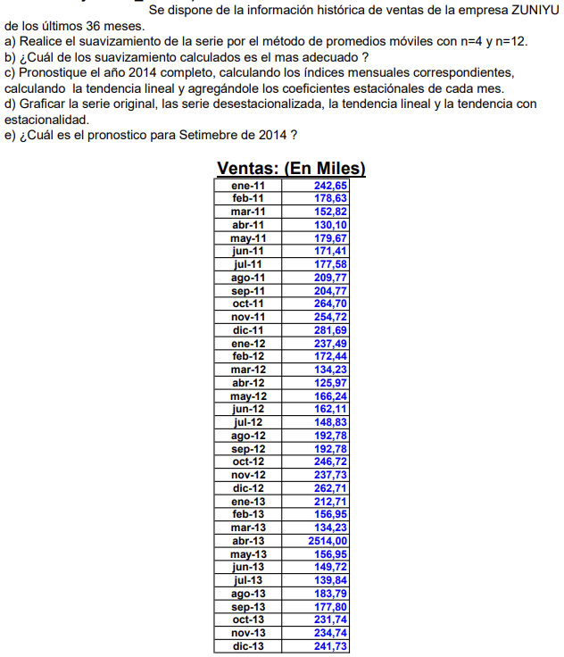
Asignatura | Control de gestion
Docente | Ing. Diego Pelaccini
Curso | I5052 VIERNES
 | Integrantes | Legajos
 | Blat Catalina | 1724083
 | Casado Gina | 1726924
 | Truffa Ramiro | 1730680

 |  | Ventas | Pronostico | Erorr | Error ^2 | Error abs | Error porcentual
 | ene-11 | 242.65
 | 2024-02-11 | 178.63
 | 2024-03-11 | 152.82
 | abr-11 | 130.1
 | 2024-05-11 | 179.67 | 176.05 | 3.62 | 13.10 | 3.62 | 2.01%
 | 2024-06-11 | 171.41 | 160.30 | 11.11 | 123.32 | 11.11 | 6.48%
 | jul-11 | 177.58 | 158.50 | 19.08 | 364.05 | 19.08 | 10.74%
 | ago-11 | 209.77 | 164.69 | 45.08 | 2032.21 | 45.08 | 21.49%
 | sep-11 | 204.77 | 193.68 | 11.09 | 123.10 | 11.09 | 5.42%
 | oct-11 | 264.70 | 197.37 | 67.33 | 4532.88 | 67.33 | 25.44%
 | nov-11 | 254.72 | 214.20 | 40.52 | 1641.47 | 40.52 | 15.91%
 | dic-11 | 281.69 | 233.49 | 48.20 | 2323.24 | 48.20 | 17.11%
 | ene-12 | 237.49 | 251.47 | -13.98 | 195.44 | 13.98 | 5.89%
 | feb-12 | 172.44 | 259.65 | -87.21 | 7605.58 | 87.21 | 50.57%
 | mar-12 | 134.23 | 236.58 | -102.35 | 10476.55 | 102.35 | 76.25%
 | abr-12 | 125.97 | 206.46 | -80.49 | 6479.04 | 80.49 | 63.90%
 | may-12 | 166.24 | 167.53 | -1.29 | 1.67 | 1.29 | 0.78%
 | jun-12 | 162.11 | 149.72 | 12.39 | 153.51 | 12.39 | 7.64%
 | jul-12 | 148.83 | 147.14 | 1.69 | 2.86 | 1.69 | 1.14%
 | ago-12 | 192.78 | 150.79 | 41.99 | 1763.37 | 41.99 | 21.78%
 | sep-12 | 192.78 | 167.49 | 25.29 | 639.58 | 25.29 | 13.12%
 | oct-12 | 246.72 | 174.13 | 72.60 | 5270.03 | 72.60 | 29.42%
 | nov-12 | 237.73 | 195.28 | 42.45 | 1802.21 | 42.45 | 17.86%
 | dic-12 | 262.71 | 217.50 | 45.21 | 2043.72 | 45.21 | 17.21%
 | ene-13 | 212.71 | 234.99 | -22.28 | 496.18 | 22.28 | 10.47%
 | feb-13 | 156.95 | 239.97 | -83.02 | 6891.91 | 83.02 | 52.89%
 | mar-13 | 134.23 | 217.52 | -83.29 | 6938.06 | 83.29 | 62.05%
 | abr-13 | 2514.00 | 191.65 | 2322.35 | 5393309.52 | 2322.35 | 92.38%
 | may-13 | 156.95 | 754.47 | -597.52 | 357033.14 | 597.52 | 380.71%
 | jun-13 | 149.72 | 740.53 | -590.81 | 349059.41 | 590.81 | 394.61%
 | jul-13 | 139.84 | 738.72 | -598.88 | 358663.24 | 598.88 | 428.26%
 | ago-13 | 183.79 | 740.13 | -556.34 | 309511.41 | 556.34 | 302.70%
 | sep-13 | 177.80 | 157.58 | 20.23 | 409.05 | 20.23 | 11.38%
 | oct-13 | 231.74 | 162.79 | 68.95 | 4754.45 | 68.95 | 29.75%
 | nov-13 | 234.74 | 183.29 | 51.45 | 2646.85 | 51.45 | 21.92%
 | dic-13 | 241.73 | 207.02 | 34.71 | 1204.96 | 34.71 | 14.36%
 | A) |  |  | 5.25 | 213703.28 | 181.34 | 69.11%

 | Para N= 12
 | Mes | Ventas | Pronostico | Error | Error 2 | Error abs | Error porcentual | Prom mov n=12 | Prom mov centrado | Indice | Indice adoptado
 | ene-11 | 242.65
 | feb-11 | 178.63
 | mar-11 | 152.82
 | abr-11 | 130.10
 | may-11 | 179.67
 | jun-11 | 171.41
Julio | jul-11 | 177.58 |  |  |  |  |  | 204.04 | 203.83 | 0.87 | 0.83
Agosto | ago-11 | 209.77 |  |  |  |  |  | 203.61 | 203.35 | 1.03 | 0.74
Septiembre | sep-11 | 204.77 |  |  |  |  |  | 203.10 | 202.32 | 1.01 | 1.02
Octubre | oct-11 | 264.70 |  |  |  |  |  | 201.55 | 201.38 | 1.31 | 1.09
Noviembre | nov-11 | 254.72 |  |  |  |  |  | 201.20 | 200.64 | 1.27 | 0.94
Diciembre | dic-11 | 281.69 |  |  |  |  |  | 200.08 | 199.70 | 1.41 | 1.05
Enero | ene-12 | 237.49 | 204.04 | 33.45 | 1118.74 | 33.45 | 14.08% | 199.31 | 198.11 | 1.20 | 0.88
Febrero | feb-12 | 172.44 | 203.61 | -31.17 | 971.72 | 31.17 | 18.08% | 196.91 | 196.21 | 0.88 | 0.64
Marzo | mar-12 | 134.23 | 203.10 | -68.87 | 4742.62 | 68.87 | 51.30% | 195.50 | 195.00 | 0.69 | 0.52
Abril | abr-12 | 125.97 | 201.55 | -75.58 | 5711.96 | 75.58 | 60.00% | 194.50 | 193.75 | 0.65 | 3.63
Mayo | may-12 | 166.24 | 201.20 | -34.96 | 1222.43 | 34.96 | 21.03% | 193.00 | 192.29 | 0.86 | 0.64
Junio | jun-12 | 162.11 | 200.08 | -37.97 | 1442.04 | 37.97 | 23.42% | 191.58 | 190.79 | 0.85 | 0.62
Julio | jul-12 | 148.83 | 199.31 | -50.48 | 2548.15 | 50.48 | 33.92% | 190.00 | 188.97 | 0.79
Agosto | ago-12 | 192.78 | 196.91 | -4.13 | 17.08 | 4.13 | 2.14% | 187.94 | 187.29 | 1.03
Septiembre | sep-12 | 192.78 | 195.50 | -2.72 | 7.38 | 2.72 | 1.41% | 186.65 | 186.65 | 1.03
Octubre | oct-12 | 246.72 | 194.50 | 52.22 | 2727.10 | 52.22 | 21.17% | 186.65 | 286.15 | 0.86
Noviembre | nov-12 | 237.73 | 193.00 | 44.73 | 2000.77 | 44.73 | 18.82% | 385.65 | 385.26 | 0.62
Diciembre | dic-12 | 262.71 | 191.58 | 71.13 | 5058.88 | 71.13 | 27.07% | 384.88 | 384.36 | 0.68
Enero | ene-13 | 212.71 | 190.00 | 22.71 | 515.63 | 22.71 | 10.68% | 383.84 | 383.47 | 0.55
Febrero | feb-13 | 156.95 | 187.94 | -30.99 | 960.23 | 30.99 | 19.74% | 383.09 | 382.72 | 0.41
Marzo | mar-13 | 134.23 | 186.65 | -52.42 | 2747.51 | 52.42 | 39.05% | 382.34 | 381.72 | 0.35
Abril | abr-13 | 2514.00 | 186.65 | 2327.35 | 5416573.54 | 2327.35 | 92.58% | 381.10 | 380.47 | 6.61
Mayo | may-13 | 156.95 | 385.65 | -228.70 | 52303.31 | 228.70 | 145.71% | 379.85 | 379.72 | 0.41
junio | jun-13 | 149.72 | 384.88 | -235.16 | 55297.87 | 235.16 | 157.06% | 379.60 | 378.72 | 0.40
 | jul-13 | 139.84 | 383.84 | -244.00 | 59537.22 | 244.00 | 174.49% | 377.85
 | ago-13 | 183.79 | 383.09 | -199.30 | 39721.82 | 199.30 | 108.44%
 | sep-13 | 177.80 | 382.34 | -204.54 | 41838.32 | 204.54 | 115.04%
 | oct-13 | 231.74 | 381.10 | -149.36 | 22307.16 | 149.36 | 64.45%
 | nov-13 | 234.74 | 379.85 | -145.11 | 21056.19 | 145.11 | 61.82%
 | dic-13 | 241.73 | 379.60 | -137.87 | 19007.68 | 137.87 | 57.03%
 | A) |  |  | 25.76 | 239976.47 | 186.87 | 55.77%
 | B) N=4 posee un menor error siendo este el mas estable

 |  |  |  |  |  |  | a | 151.18
 |  |  |  |  |  |  | b | 5.74

 | num periodo | Mes | Año | Ventas | Indice adoptado | Ventas desestacionalizadas | Proy tendencia | Proy tendencia c/estacionalidad
 | 1 | enero | 2011 | 242.65 | 0.88 | 212.74 | 156.92 | 137.58
 | 2 | Febrero | 2011 | 178.63 | 0.64 | 115.12 | 162.66 | 104.83
 | 3 | Marzo | 2011 | 152.82 | 0.52 | 79.47 | 168.39 | 87.56
 | 4 | Abril | 2011 | 130.10 | 3.63 | 472.12 | 174.13 | 631.89
 | 5 | Mayo | 2011 | 179.67 | 0.64 | 114.80 | 179.86 | 114.92
 | 6 | Junio | 2011 | 171.41 | 0.62 | 106.70 | 185.60 | 115.53
 | 7 | Julio | 2011 | 177.58 | 0.83 | 147.29 | 191.34 | 158.69
 | 8 | Agosto | 2011 | 209.77 | 0.74 | 154.84 | 197.07 | 145.47
 | 9 | Septiembre | 2011 | 204.77 | 1.02 | 209.37 | 202.81 | 207.37
 | 10 | Octubre | 2011 | 264.70 | 1.09 | 288.08 | 208.54 | 226.96
 | 11 | Noviembre | 2011 | 254.72 | 0.94 | 240.27 | 214.28 | 202.13
 | 12 | Diciembre | 2011 | 281.69 | 1.05 | 294.94 | 220.01 | 230.37
 | 13 | enero | 2012 | 237.49 | 0.88 | 208.22 | 225.75 | 197.92
 | 14 | Febrero | 2012 | 172.44 | 0.64 | 111.13 | 231.49 | 149.19
 | 15 | Marzo | 2012 | 134.23 | 0.52 | 69.80 | 237.22 | 123.36
 | 16 | Abril | 2012 | 125.97 | 3.63 | 457.13 | 242.96 | 881.67
 | 17 | Mayo | 2012 | 166.24 | 0.64 | 106.21 | 248.69 | 158.90
 | 18 | Junio | 2012 | 162.11 | 0.62 | 100.91 | 254.43 | 158.38
 | 19 | Julio | 2012 | 148.83 | 0.83 | 123.44 | 260.17 | 215.78
 | 20 | Agosto | 2012 | 192.78 | 0.74 | 142.30 | 265.90 | 196.28
 | 21 | Septiembre | 2012 | 192.78 | 1.02 | 197.11 | 271.64 | 277.74
 | 22 | Octubre | 2012 | 246.72 | 1.09 | 268.51 | 277.37 | 301.88
 | 23 | Noviembre | 2012 | 237.73 | 0.94 | 224.25 | 283.11 | 267.05
 | 24 | Diciembre | 2012 | 262.71 | 1.05 | 275.07 | 288.85 | 302.43
 | 25 | enero | 2013 | 212.71 | 0.88 | 186.49 | 294.58 | 258.27
 | 26 | Febrero | 2013 | 156.95 | 0.64 | 101.15 | 300.32 | 193.55
 | 27 | Marzo | 2013 | 134.23 | 0.52 | 69.80 | 306.05 | 159.15
 | 28 | Abril | 2013 | 2514.00 | 3.63 | 9123.00 | 311.79 | 1131.45
 | 29 | Mayo | 2013 | 156.95 | 0.64 | 100.28 | 317.53 | 202.87
 | 30 | Junio | 2013 | 149.72 | 0.62 | 93.20 | 323.26 | 201.23
 | 31 | Julio | 2013 | 139.84 | 0.83 | 115.98 | 329.00 | 272.87
 | 32 | Agosto | 2013 | 183.79 | 0.74 | 135.67 | 334.73 | 247.08
 | 33 | Septiembre | 2013 | 177.80 | 1.02 | 181.80 | 340.47 | 348.12
 | 34 | Octubre | 2013 | 231.74 | 1.09 | 252.21 | 346.21 | 376.79
 | 35 | Noviembre | 2013 | 234.74 | 0.94 | 221.43 | 351.94 | 331.98
 | 36 | Diciembre | 2013 | 241.73 | 1.05 | 253.10 | 357.68 | 374.50
 | 37 | enero | 2014 |  | 0.88 |  | 363.41 | 318.62
 | 38 | Febrero | 2014 |  | 0.64 |  | 369.15 | 237.91
 | 39 | Marzo | 2014 |  | 0.52 |  | 374.88 | 194.94
 | 40 | Abril | 2014 |  | 3.63 |  | 380.62 | 1381.23
 | 41 | Mayo | 2014 |  | 0.64 |  | 386.36 | 246.85
 | 42 | Junio | 2014 |  | 0.62 |  | 392.09 | 244.08
 | 43 | Julio | 2014 |  | 0.83 |  | 397.83 | 329.96
 | 44 | Agosto | 2014 |  | 0.74 |  | 403.56 | 297.89
 | 45 | Septiembre | 2014 |  | 1.02 |  | 409.30 | 418.50
 | 46 | Octubre | 2014 |  | 1.09 |  | 415.04 | 451.70
 | 47 | Noviembre | 2014 |  | 0.94 |  | 420.77 | 396.91
 | 48 | Diciembre | 2014 |  | 1.05 |  | 426.51 | 446.57

FORECAST 2014
 | Ventas | Ventas desestacionalizadas | Proy tendencia | Proy tendencia c/estacionalidad
 | 242.65 | 212.73996572 | 156.91954955 | 137.57700223
 | 178.63 | 115.1240953 | 162.65548005 | 104.82878009
 | 152.82 | 79.467279758 | 168.39141055 | 87.564502888
 | 130.1 | 472.11718967 | 174.12734106 | 631.8870938
 | 179.67 | 114.79528379 | 179.86327156 | 114.91876942
 | 171.41 | 106.70187699 | 185.59920206 | 115.53458507
 | 177.58 | 147.28593757 | 191.33513256 | 158.69452861
 | 209.77 | 154.84246372 | 197.07106306 | 145.46869873
 | 204.77 | 209.37320618 | 202.80699356 | 207.36607159
 | 264.7 | 288.0825076 | 208.54292407 | 226.96474691
 | 254.72 | 240.27409226 | 214.27885457 | 202.12648112
 | 281.69 | 294.94231178 | 220.01478507 | 230.36554132
 | 237.49 | 208.21600848 | 225.75071557 | 197.9237564
 | 172.44 | 111.13474217 | 231.48664607 | 149.18933384
 | 134.23 | 69.800372739 | 237.22257658 | 123.35710547
 | 125.97 | 457.12991839 | 242.95850708 | 881.66708354
 | 166.24 | 106.21454877 | 248.69443758 | 158.89658006
 | 162.11 | 100.912673 | 254.43036808 | 158.3816454
 | 148.83 | 123.44051182 | 260.16629858 | 215.78351848
 | 192.78 | 142.30123543 | 265.90222909 | 196.27666616
 | 192.78 | 197.11367236 | 271.63815959 | 277.74455435
 | 246.72 | 268.51422846 | 277.37409009 | 301.8761746
 | 237.73 | 224.24764429 | 283.11002059 | 267.05403269
 | 262.71 | 275.06938382 | 288.84595109 | 302.43491982
 | 212.71 | 186.49049292 | 294.5818816 | 258.27051057
 | 156.95 | 101.15169209 | 300.3178121 | 193.5498876
 | 134.23 | 69.800372739 | 306.0537426 | 159.14970805
 | 2514 | 9123.0024199 | 311.7896731 | 1131.4470733
 | 156.95 | 100.2789547 | 317.5256036 | 202.87439069
 | 149.72 | 93.199959295 | 323.26153411 | 201.22870572
 | 139.84 | 115.98415086 | 328.99746461 | 272.87250836
 | 183.79 | 135.66523529 | 334.73339511 | 247.08463359
 | 177.8 | 181.79692367 | 340.46932561 | 348.12303712
 | 231.74 | 252.21095697 | 346.20525611 | 376.78760228
 | 234.74 | 221.42721583 | 351.94118662 | 331.98158426
 | 241.73 | 253.10236439 | 357.67711712 | 374.50429832
 |  |  | 363.41304762 | 318.61726475
 |  |  | 369.14897812 | 237.91044135
 |  |  | 374.88490862 | 194.94231063
 |  |  | 380.62083912 | 1381.227063
 |  |  | 386.35676963 | 246.85220133
 |  |  | 392.09270013 | 244.07576604
 |  |  | 397.82863063 | 329.96149823
 |  |  | 403.56456113 | 297.89260102
 |  |  | 409.30049163 | 418.50151988
 |  |  | 415.03642214 | 451.69902997
 |  |  | 420.77235264 | 396.90913583
 |  |  | 426.50828314 | 446.57367681

 | num periodo | Mes | Año | Ventas | Ventas desestacionalizadas | Proy tendencia | Proy tendencia c/estacionalidad
 | 1 | enero | 2011 | 242.65 | 212.73996572 | 156.91954955 | 137.57700223
 | 2 | Febrero | 2011 | 178.63 | 115.1240953 | 162.65548005 | 104.82878009
 | 3 | Marzo | 2011 | 152.82 | 79.467279758 | 168.39141055 | 87.564502888
 | 4 | Abril | 2011 | 130.1 | 472.11718967 | 174.12734106 | 631.8870938
 | 5 | Mayo | 2011 | 179.67 | 114.79528379 | 179.86327156 | 114.91876942
 | 6 | Junio | 2011 | 171.41 | 106.70187699 | 185.59920206 | 115.53458507
 | 7 | Julio | 2011 | 177.58 | 147.28593757 | 191.33513256 | 158.69452861
 | 8 | Agosto | 2011 | 209.77 | 154.84246372 | 197.07106306 | 145.46869873
 | 9 | Septiembre | 2011 | 204.77 | 209.37320618 | 202.80699356 | 207.36607159
 | 10 | Octubre | 2011 | 264.7 | 288.0825076 | 208.54292407 | 226.96474691
 | 11 | Noviembre | 2011 | 254.72 | 240.27409226 | 214.27885457 | 202.12648112
 | 12 | Diciembre | 2011 | 281.69 | 294.94231178 | 220.01478507 | 230.36554132
 | 13 | enero | 2012 | 237.49 | 208.21600848 | 225.75071557 | 197.9237564
 | 14 | Febrero | 2012 | 172.44 | 111.13474217 | 231.48664607 | 149.18933384
 | 15 | Marzo | 2012 | 134.23 | 69.800372739 | 237.22257658 | 123.35710547
 | 16 | Abril | 2012 | 125.97 | 457.12991839 | 242.95850708 | 881.66708354
 | 17 | Mayo | 2012 | 166.24 | 106.21454877 | 248.69443758 | 158.89658006
 | 18 | Junio | 2012 | 162.11 | 100.912673 | 254.43036808 | 158.3816454
 | 19 | Julio | 2012 | 148.83 | 123.44051182 | 260.16629858 | 215.78351848
 | 20 | Agosto | 2012 | 192.78 | 142.30123543 | 265.90222909 | 196.27666616
 | 21 | Septiembre | 2012 | 192.78 | 197.11367236 | 271.63815959 | 277.74455435
 | 22 | Octubre | 2012 | 246.72 | 268.51422846 | 277.37409009 | 301.8761746
 | 23 | Noviembre | 2012 | 237.73 | 224.24764429 | 283.11002059 | 267.05403269
 | 24 | Diciembre | 2012 | 262.71 | 275.06938382 | 288.84595109 | 302.43491982
 | 25 | enero | 2013 | 212.71 | 186.49049292 | 294.5818816 | 258.27051057
 | 26 | Febrero | 2013 | 156.95 | 101.15169209 | 300.3178121 | 193.5498876
 | 27 | Marzo | 2013 | 134.23 | 69.800372739 | 306.0537426 | 159.14970805
 | 28 | Abril | 2013 | 2514 | 9123.0024199 | 311.7896731 | 1131.4470733
 | 29 | Mayo | 2013 | 156.95 | 100.2789547 | 317.5256036 | 202.87439069
 | 30 | Junio | 2013 | 149.72 | 93.199959295 | 323.26153411 | 201.22870572
 | 31 | Julio | 2013 | 139.84 | 115.98415086 | 328.99746461 | 272.87250836
 | 32 | Agosto | 2013 | 183.79 | 135.66523529 | 334.73339511 | 247.08463359
 | 33 | Septiembre | 2013 | 177.8 | 181.79692367 | 340.46932561 | 348.12303712
 | 34 | Octubre | 2013 | 231.74 | 252.21095697 | 346.20525611 | 376.78760228
 | 35 | Noviembre | 2013 | 234.74 | 221.42721583 | 351.94118662 | 331.98158426
 | 36 | Diciembre | 2013 | 241.73 | 253.10236439 | 357.67711712 | 374.50429832
 | 37 | enero | 2014 |  |  | 363.41304762 | 318.61726475
 | 38 | Febrero | 2014 |  |  | 369.14897812 | 237.91044135
 | 39 | Marzo | 2014 |  |  | 374.88490862 | 194.94231063
 | 40 | Abril | 2014 |  |  | 380.62083912 | 1381.227063
 | 41 | Mayo | 2014 |  |  | 386.35676963 | 246.85220133
 | 42 | Junio | 2014 |  |  | 392.09270013 | 244.07576604
 | 43 | Julio | 2014 |  |  | 397.82863063 | 329.96149823
 | 44 | Agosto | 2014 |  |  | 403.56456113 | 297.89260102
 | 45 | Septiembre | 2014 |  |  | 409.30049163 | 418.50151988
 | 46 | Octubre | 2014 |  |  | 415.03642214 | 451.69902997
 | 47 | Noviembre | 2014 |  |  | 420.77235264 | 396.90913583
 | 48 | Diciembre | 2014 |  |  | 426.50828314 | 446.57367681

FOR 19
Asignatura | Control de gestion
Docente | Ing. Diego Pelaccini
Curso | I5052 VIERNES
 | Integrantes | Legajos
 | Blat Catalina | 1724083
 | Casado Gina | 1726924
 | Truffa Ramiro | 1730680
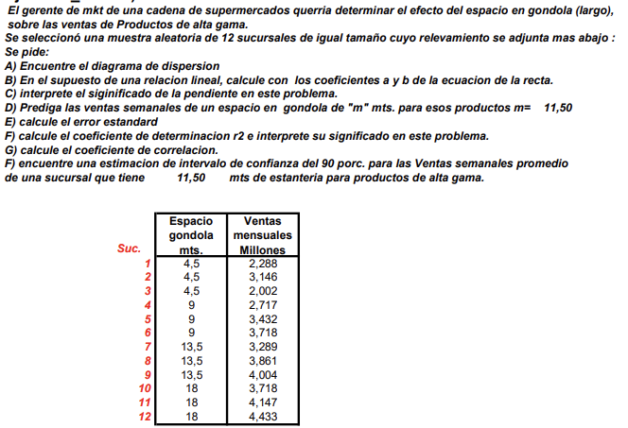

 |  |  | Y (X=11.5)
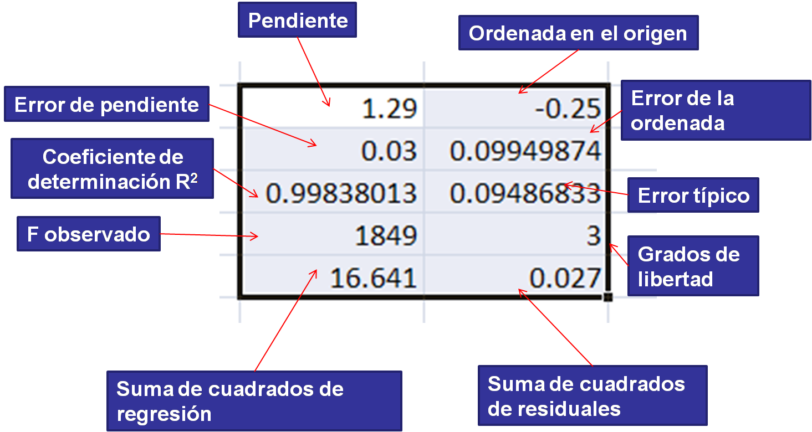

Sucursal | Espacio gondola mts(X) | Ventas mensuales millones (Y) | RECTA
1 | 4.5 | 2.288 | 2.6026
2 | 4.5 | 3.146 | 2.6026
3 | 4.5 | 2.002 | 2.6026
4 | 9 | 2.717 | 3.1317
5 | 9 | 3.432 | 3.1317
6 | 9 | 3.718 | 3.1317
7 | 13.5 | 3.289 | 3.6608
8 | 13.5 | 3.861 | 3.6608
9 | 13.5 | 4.004 | 3.6608 |  | 0.11757777778 | 2.0735
10 | 18 | 3.718 | 4.1899 |  | 0.025276154445 | 0.31149719902
11 | 18 | 4.147 | 4.1899 |  | 0.68393005828 | 0.4405235635
12 | 18 | 4.433 | 4.1899 |  | 21.638566913 | 10
ALFA/2 | 0.05 |  |  | 3.43 | 4.19920215 | 1.9406101
T10 | 2.2281
I.C sup | 3.71
I.C inf | 3.14
Espacio vs Ventas mensuales millones

C) Indica cuántas unidades de ventas aumentan por cada unidad adicional de espacio de góndolas. En este caso, por cada unidad adicional de espacio de góndolas, las ventas aumentan en promedio en 0.1176 unidades.

FOR 20
Asignatura | Control de gestion
Docente | Ing. Diego Pelaccini
Curso | I5052 VIERNES
 | Integrantes | Legajos
 | Blat Catalina | 1724083
 | Casado Gina | 1726924
 | Truffa Ramiro | 1730680
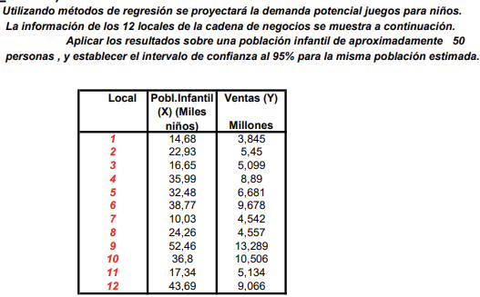

Local | Población infantil (X) (Miles de niños) | Ventas (Y) Millones
1 | 14.68 | 3.845
2 | 22.93 | 5.54
3 | 16.65 | 5.099
4 | 35.99 | 8.89
5 | 32.48 | 6.681
6 | 38.77 | 9.678
7 | 10.03 | 4.542
8 | 24.26 | 4.557
9 | 52.46 | 13.289
10 | 36.8 | 10.506
11 | 17.34 | 5.134
12 | 43.669 | 9.066
Población infantil vs Ventas

Población infantil (X) (Miles de niños) | Ordenada al origen | Pendiente | Ventas (Y) Millones
50 | 1.1277 | 0.22118 | 12.1867

IC | Alfa | Alfa/2 | n-2 | t (de tabla) | Error tipico
0.95 | 0.05 | 0.025 | 10 | 2.6338 | 1.1165887739

IC Superior | IC Inferior | Intervalo de confianza al 95% para una estimación de población de 50
13.03565648 | 11.33774352

